ORDER
ID | Ngày | Phân loại | Tên thiết bị | Số lượng | Đơn vị tính | Bổ sung thông tin | Ghi chú | tên hàng | Giá Hi-TECH | Ảnh Hitech | Link sản phẩm | Tệp khác | Ảnh 1 | Ảnh 2 | Ảnh 3
20260919145956911949 | 2026-09-30 | MPVN | Mũi hàn Quick 3C | 300 | Cái | Dùng cho máy nào ( 90W hay 150W) 90W QUICK 203H |  | mũi hàn 200-3C | 19000 | 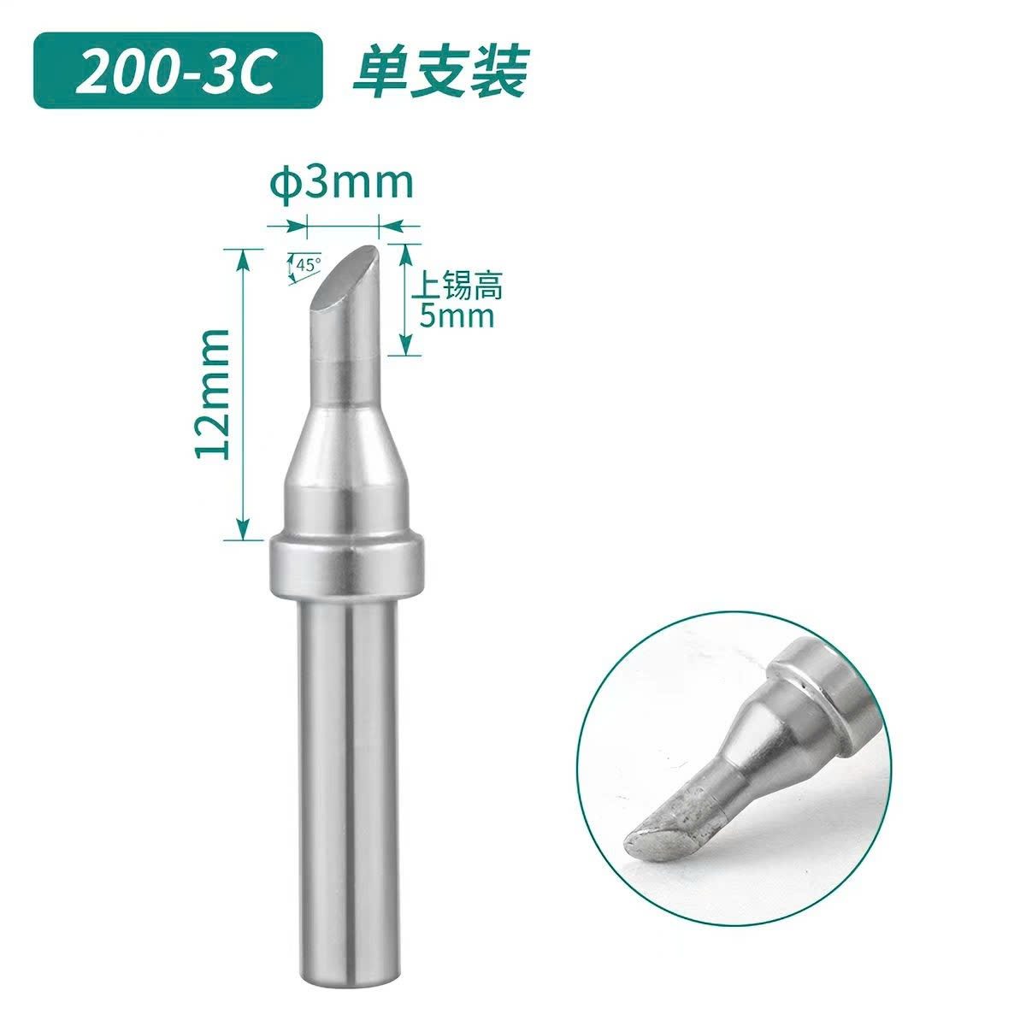 |  |  | 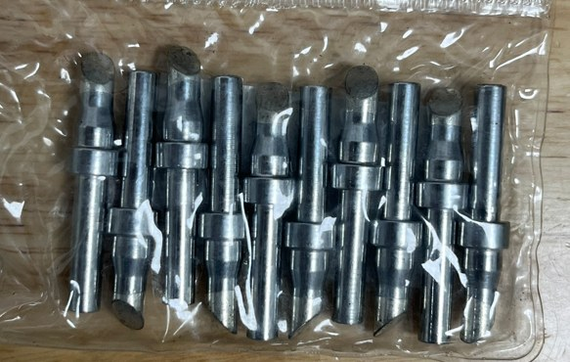
20260919145717340472 | 2026-09-30 | MPVN | Mũi hàn Hako 3C | 300 | Cái | Dùng cho máy nào HAKO 936 |  | mũi hàn 900M-T-3C | 19000 | 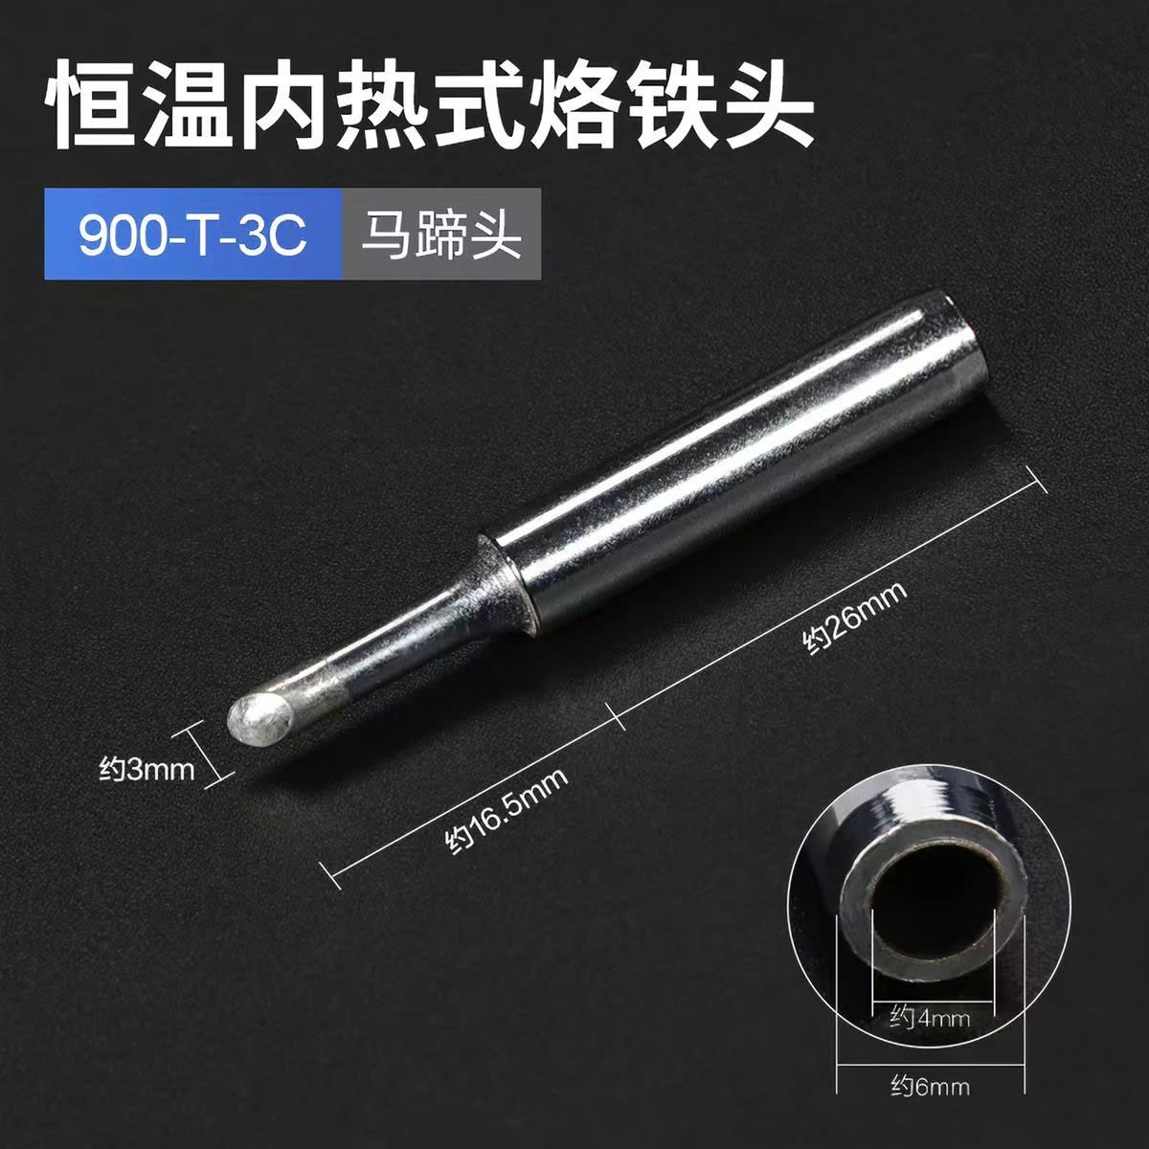 |  |  | 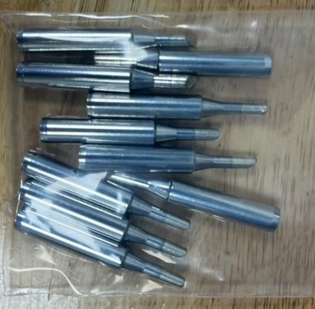
20260919185845305287 | 2026-09-30 | MPVN | Mũi vít chuôi Ø4, đầu Ø3, dài 100mm | 40 | Cái |  | Chiều dài phần thân Ø3 >= 80mm | đầu vặn vít 4*100*3.0*80*PH1 (bắt buộc MOQ 100 vì là hàng đặt sx) | 30000
20260905091902703000 | 2026-09-30 |  | Súng bắn vít pol-sdgs-0115 | 20 | pcs | có |  | Tua vít điện SDGS-0115 | 660000 | 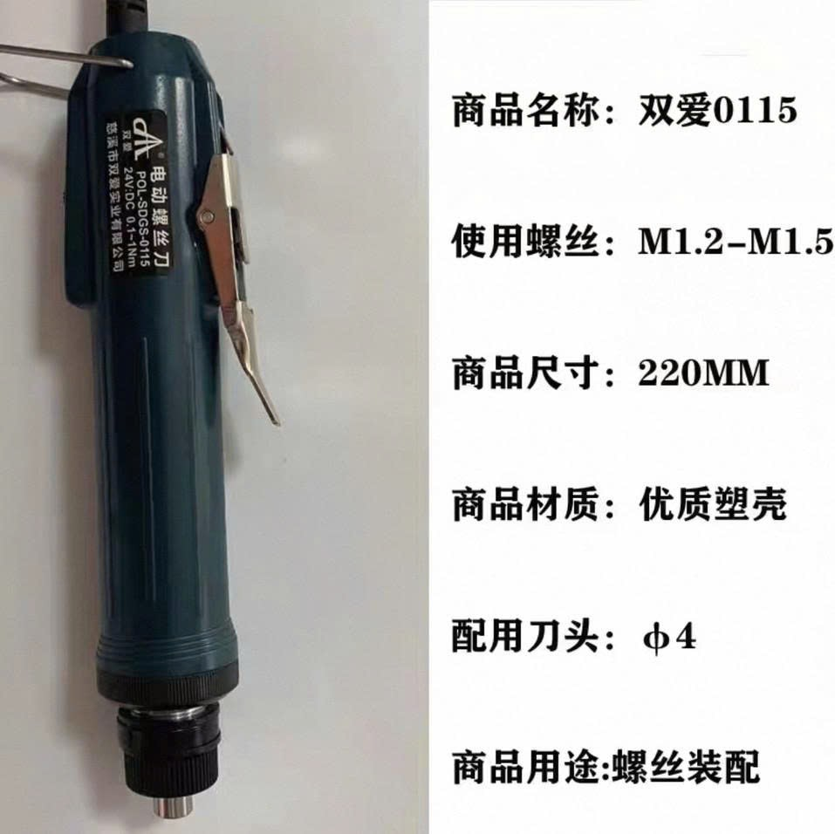 |  |  | 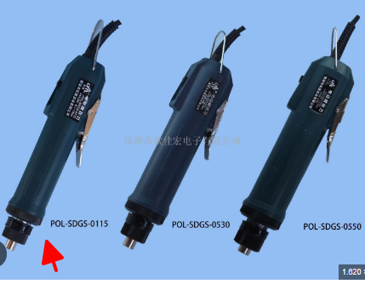
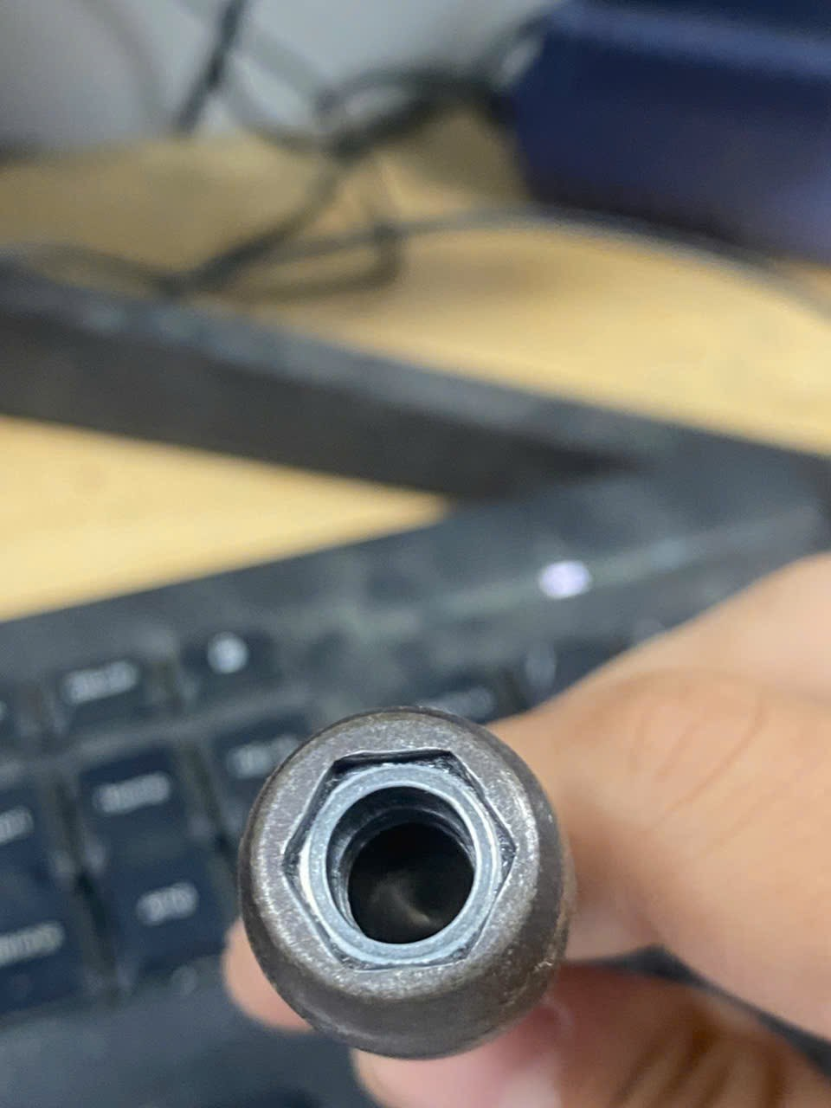
20260905185334691161 | 2026-09-30 | MPVN | Máy mài góc không chổi than, không cần thương hiệu | 1 | Cái | Con này xuất hóa đơn thay thế sang Tua vít điện |  | xuất hóa đơn sang Tua vít điện TKS-1500LSAD | 2600000 | 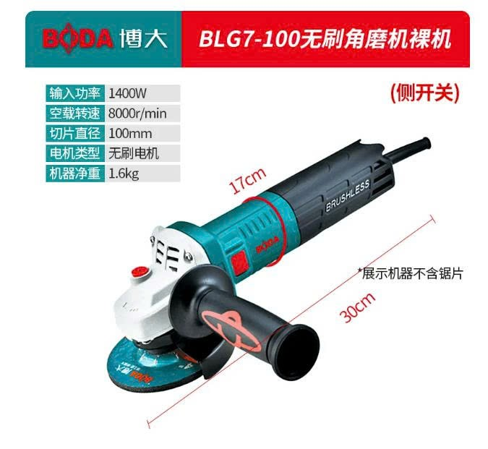 |  | may-mai-goc-1700w-boda-blg9-100-khong-choi-than_58995.html: https://www.ketnoitieudung.vn/may-mai-goc-1700w-boda-blg9-100-khong-choi-than_58995.html | 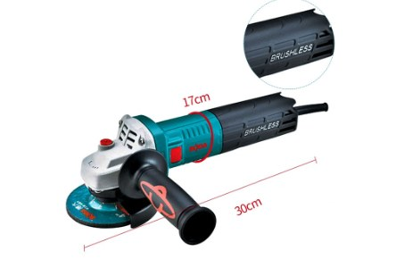
235 | 2026-09-30 | MPVN | Pin máy đo lực súng HP-20 7.4V | 2 | Cái | nếu mua pin lẻ thì ko có hóa đơn (có thể xuất hóa đơn sang tên hàng khác thay thế) → xuất tên thay thế |  |  | chưa có báo giá |  | https://shopreview.vn/mua/pin-luu-den-nlmt/pin-sac-lithium-7-4v-5000mah-cao-cap-da-nang-dung-cho-nhieu-thiet-bi-rat-tien-loi-bt37/?utm_source=Google%20Shopping&utm_campaign=shopreview&utm_medium=cpc&utm_term=40073&gad_source=1&gad_campaignid=23599167736&gbraid=0AAAAABMs5d2gkoEoVC10waGAlaP5YYR01&gclid=CjwKCAjwwrPVBhA1EiwAv_YO-XQNQyoB2YREXmY3sE-Zla-PNqNGVkUs3RSLVZnHG-rvug61thzBABoCzs8QAvD_BwE |  | 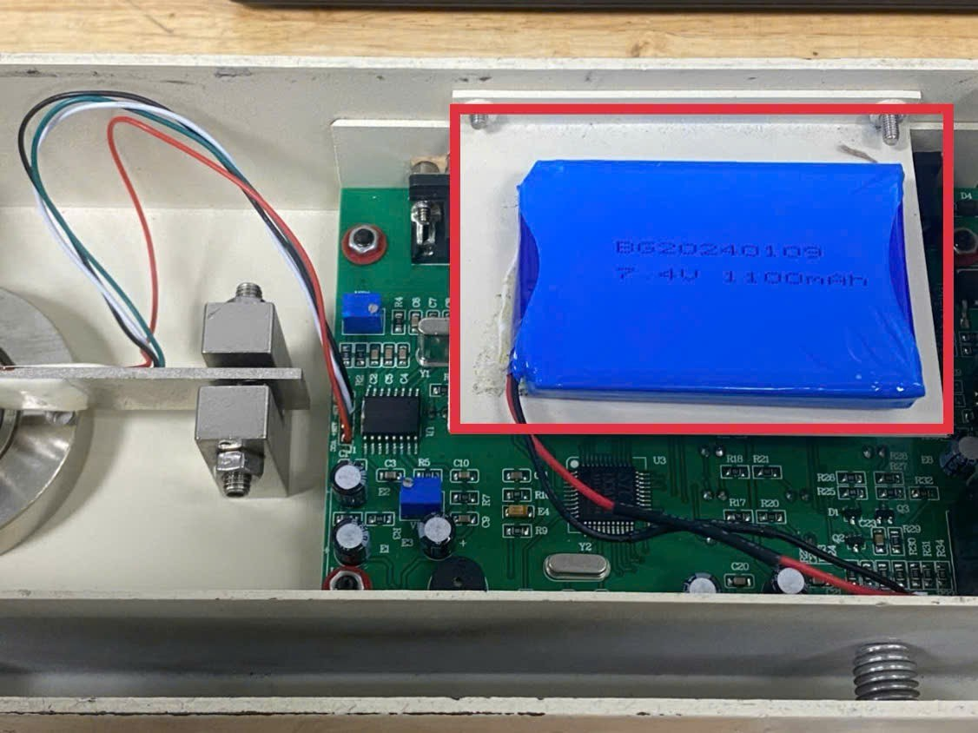 | 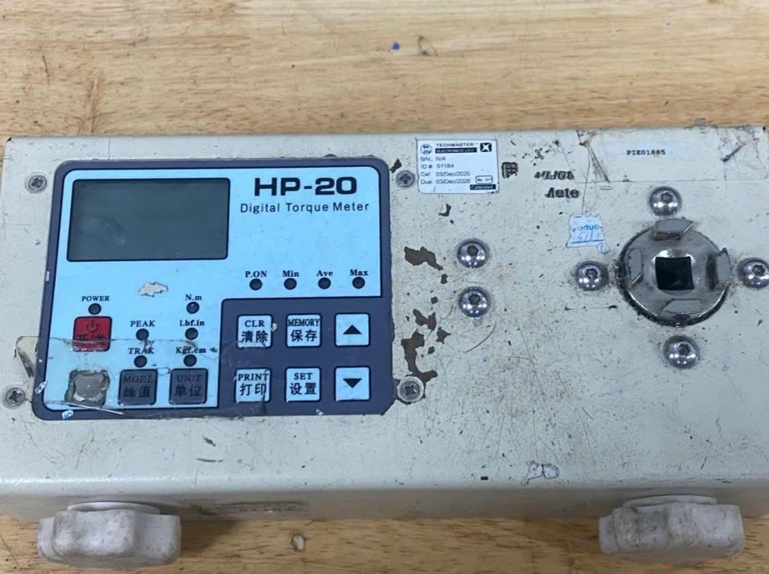
20260905185334701247 | 2026-09-30 | Việt Nam | Súng xịt bụi | 10 | Cái |  |  |  |  |  | https://congcutot.vn/sung-xit-bui-bang-hop-kim-nhom-talwan-kem-them-mot-voi-dai-3570.html?srsltid=AfmBOopuU-cMFHj_5Xra_Tkdn752NjPbje-si-UqtmGr8bFvjAtSJsOH | sung-xit-bui-bang-hop-kim-nhom-talwan-kem-them-mot-voi-dai-3570.html: https://congcutot.vn/sung-xit-bui-bang-hop-kim-nhom-talwan-kem-them-mot-voi-dai-3570.html?srsltid=AfmBOopuU-cMFHj_5Xra_Tkdn752NjPbje-si-UqtmGr8bFvjAtSJsOH | 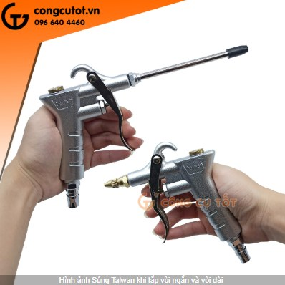
20260926143050612510 | 2026-09-30 | MPVN | SP-388 Mũi vít chuôi Ø4, đầu Ø2.5, dài 60mm PH0 | 30 | Cái | có |  | đầu vặn vít 4*60*2.5*25*PH0 | 26000

